Cover


RT Tax Mapping for ISV
eBusiness Suite
Revised to Release 12.2.6 or greater (Outbound Scenarios)
Brazilian Tax Reform

eBusiness Suite
Change Record
Date | Author | Version | Change Reference
31-Jul-26 | LACLS Team | 1 | Initial version, using: Nota Técnica 2025.002-RTC - Versão 1.50 - Junho de 2026 - Government document

Purpose
eBusiness Suite

Purpose

The purpose of this document is to uniformize the Oracle eBusiness Suite setup to guarantee conformity with the demands of the Brazilian Tax Reform.

Safe Harbor
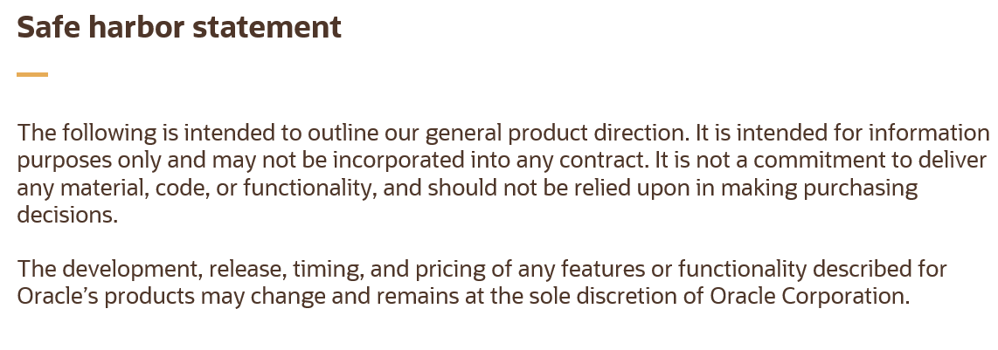
eBusiness Suite

Safe Harbor

Definition
eBusiness Suite

Definition

Subject | Description
Eventos - escopo EBS Lookup: CLL_F407_EVENT_CODES | Saída: 110001 - Cancelamento do Evento 112130 - Perecimento, perda ou roubo durante transporte contratado pelo fornecedor (CIF) 112140 - A entrega não será realizada para pagamento antecipado Entrada: 110001 - Cancelamento do Evento 211110 - Solicitação de tomada de crédito sobre crédito presumido 211120 - Item de consumo pessoal (obsoleto na Versão 1.40 da NT 2025.002-RTC - maio/2026) 211124 - Perecimento, perda ou roubo durante transporte contratado pelo cliente (FOB) 211128 - Emissão de nota de crédito para aceitar débito 211150 - Solic. Apropriação de Crédito para bens/serviços depende da ativ. adquirente
Origem do Evento no EBS IN = Documento de Entrada OUT = Documento de Saida | Essa informação está armazenada na view: CLL_F255_EVENT_HEADERS_V.ORIGIN_TYPE
Eventos por item | Nesta versão da solução, os Eventos podem ser gerados por item da Nota Fiscal, considerando sempre a totalidade de cada linha. Por exemplo, se a NF possuir 10 linhas, será possível gerar eventos referentes às linhas 1 a 5, desde que cada evento contenha integralmente as quantidades e os valores dessas linhas. Não é permitido gerar eventos com quantidades ou valores parciais de uma linha.

